템플릿 작업방법
메일템플릿 작업 시 주의사항

1. 템플릿의 경우 |  | 2. 템플릿 + 첨부파일의 경우 |  | 3. 첨부파일의 경우
ex) 이케어 15번 디자인 파일 비교하며 템플릿(width:600px)으로 작업 |  | ex) 이케어 13번 |  | 1) 공통 템플릿 + 첨부파일 내용 이미지 ex) 이케어 16번 | 2) 첨부파일 내용 엑셀파일(이미지) 혹은 PDF 문서

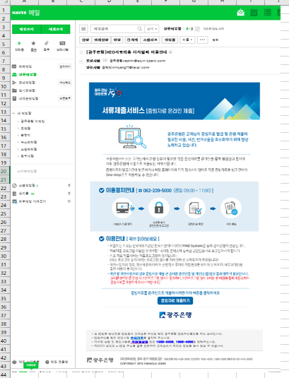
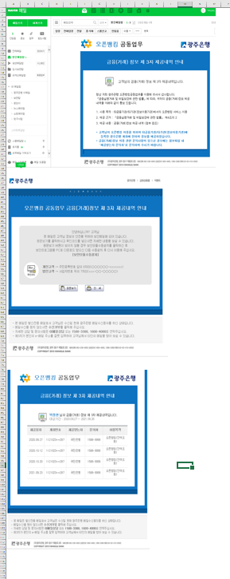
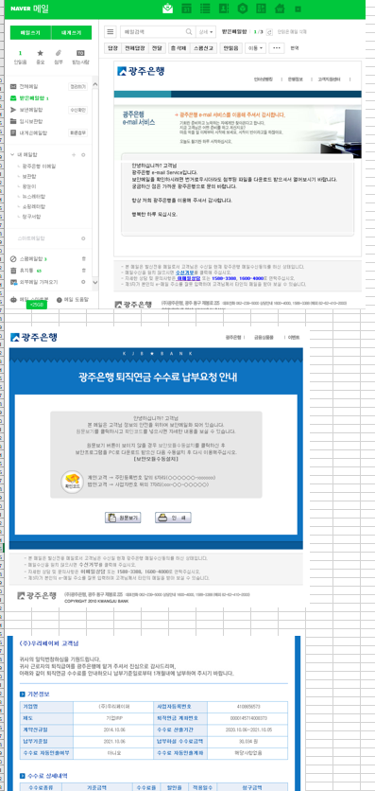
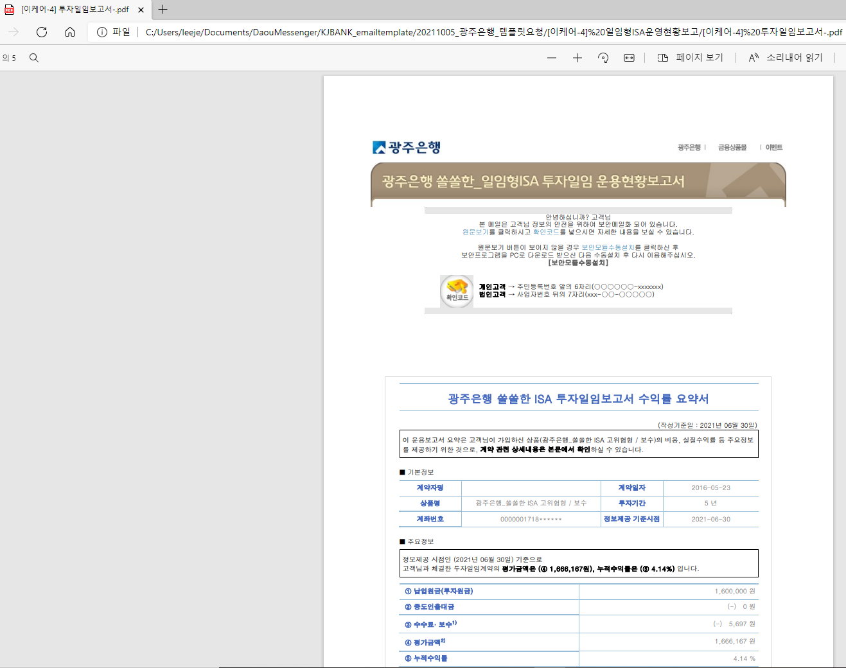
 | 작업O |  |  |  | ex) 이케어4번 : 디자인 파일 비교하며 첨부파일(width:800px)로 작업
 | 실제로 작업해야 할 영역입니다.

 |  |  | 작업x
 |  |  | 공통 템플릿 첨부파일 확인방법 관련 템플릿입니다.

 | 작업x
 | 공통 보안 페이지 첨부파일 오픈 전 열리는 보안 페이지입니다.

 |  |  | 작업x
 |  |  | 공통 보안 페이지 첨부파일 오픈 전 열리는 보안 페이지입니다.
 | 작업O
 | 실제로 작업해야 할 영역입니다.

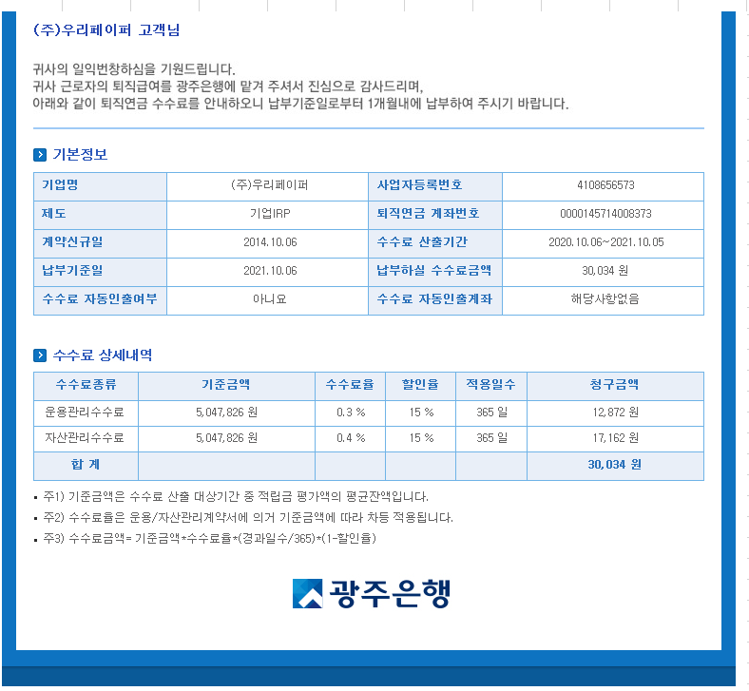

 |  |  | 작업O
 |  |  | 실제로 작업해야 할 영역입니다.

